Sheet2
Diseases | Powdery Mildew | Scattered white patches appear on the upper surface of leaves | 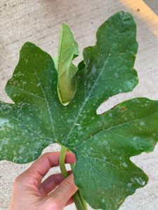 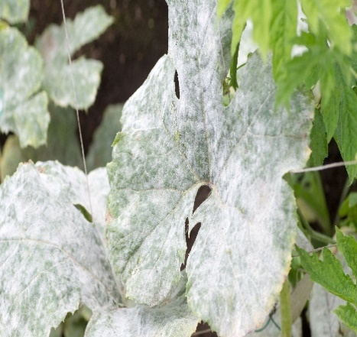 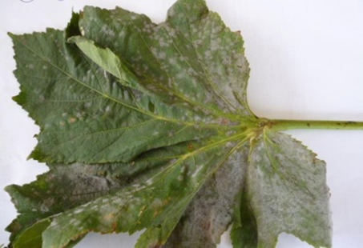 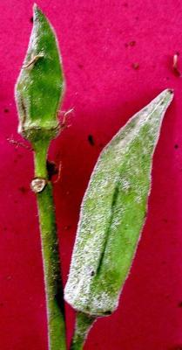
 |  | coalesce to form a powdery coating. |  | The spray of water and potassium bicarbonate will kill and prevent the powdery mildew to some extent. When 6-10 out of 100 okra plants are showing the initial spots of whitish powdery growth on the leaves, potassium bicarbonate solution may be sprayed.
 |  | Heavily attack leaves dry up and drop off.
 | Yellow Vein Mosaic(YVM) | clearing of leaf margins followed by vein chlorosis | 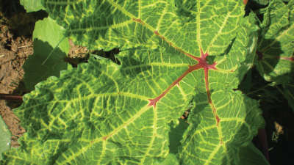 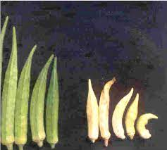 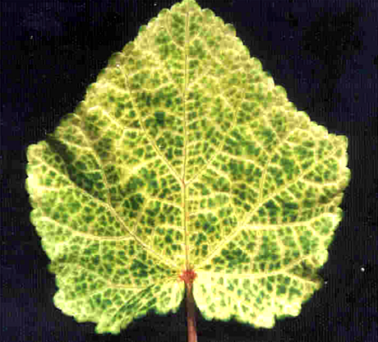 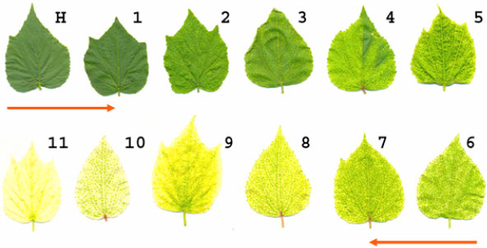 | First Spray : Blitox 2gm/L + Plantomycin 0.5 gm/L + Magnum Mn 0.5 gm/L + Ahaar 2 mL/L
 |  | Younger leaves develop yellow veins surrounded by dark and light green patches |  | Second Spray after 7 – 8 days Asataf 2 gm/ L + Kavach 2 gm/L + Magnum Mn 0.5 gm/L + Econeem plus 1% - 1 mL/L + Ampoxcilin 1 gm/L
 |  | Fruits are small, distorted and chlorotic |  | Third Spray after 7 – 8 days Anant 0.5 gm/L + Magnum Mn 0.5 gm/L + Econeem plus 1 % - 1 mL/L + Avtar 2 gm/L
 |  | Affected seedlings are stunted resulting in reduced yields
Pest Damage | Red Cotton Bug | Red-bodied bugs are seen feeding and moving on plants. | 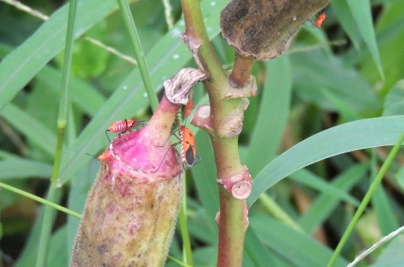 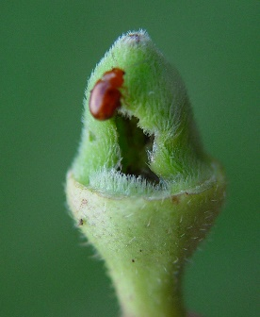 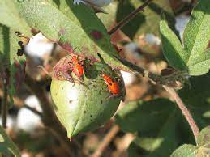 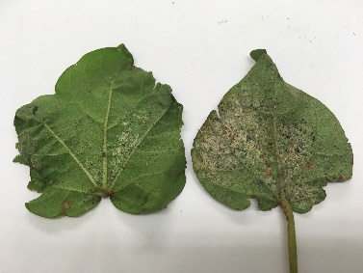
 |  | particularly they crowd on mature pods and damage seeds. |  | Spray 750 ml oxydemeton methyl 25EC or 625 ml of dimethoate 30EC or 100 ml of imidacloprid 17.5SL in 500 liters of water per ha. At the time of sowing, smear the seed with imidacloprid 75WS or thiamethoxam 30FS @ 5g/kg seed.

 | Leaf Webber(Sylepta derogata) | Appearance of conical leaf rolls hanging from the leaves. | 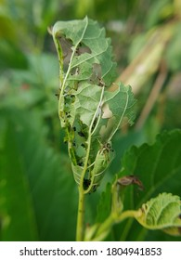 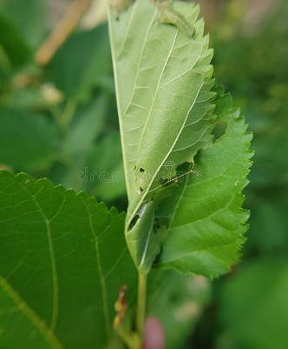 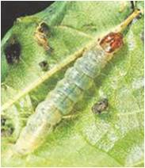
 |  | Green caterpillars is seen inside the rolls |  | Spray carbaryl 50WP 2 g/lit or profenophos 0.05 per cent or Bacillus thuringiensis var. kurstaki 2 g/lit.Collect and destroy the infected fruits and grown up larvae. Do not spray insecticides after maturity of fruits. Apply nuclear polyhedrosis virus (HaNPV) @250-500 larval equivalent/

 | Shoot and Fruit Borer | Drooping shoots and fruits with holes | 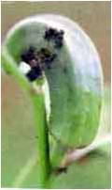 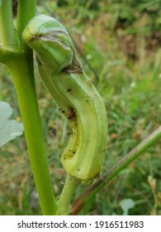 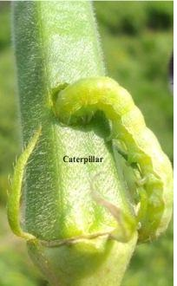
 |  |  |  | The infested fruits and shoots should be removed regularly and buried deep in the soil. Spraying with quinalphos 25 EC (2 ml/litre of water) or carbaryl (4 g/litre of water) effectively controls the pest. Before spraying all the affected plant parts should be removed.

Deficiency of Nutrients | Nitrogen (N) | plants are stanted | 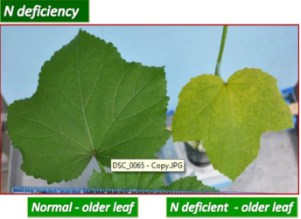 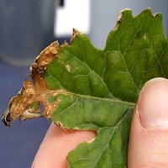
 |  | leaves are smaller than normal
 |  | leaves are yellow
 |  | shoots are thin
 | Posphprus (P) | Leaves are dark green | 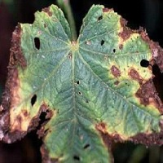
 |  | Plants are stunted
 |  | Leaves, chlorosis erratic leaf shape
 |  | thin plant stems , fractured
 | Potassium(K) | The number of lesves are low | 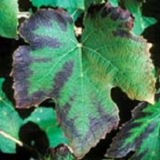
 |  | Leaf margins are brown yellow , brown or scorched

 | Magnesium(Mg) | Lower leaves show yellow spots | 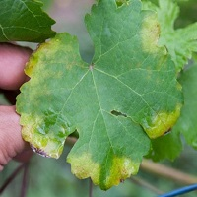

 | Zinc(Zn) | A number of leaves are low | 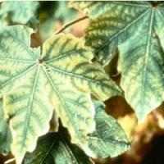
 |  | leaves are smaller
 |  | Leaves are mottled
 |  | stem is thin
 | Manganese (Mn) | Leaves show chlorosis | 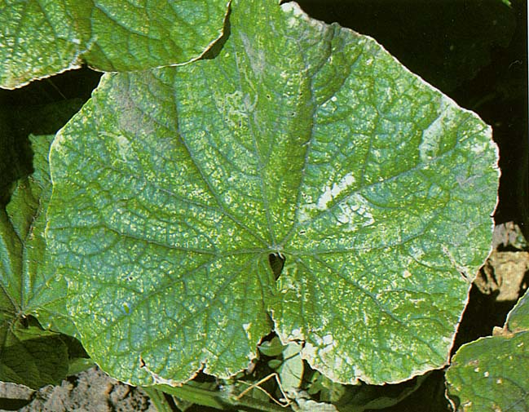

 | Calcium (Ca) | shows the color of yellowish green leaves, old leaves wither | 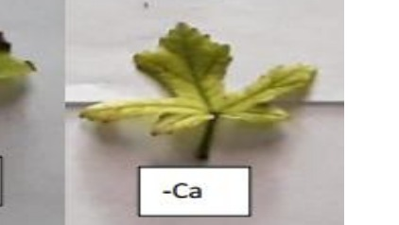
 |  | the tip of brown leaf like burning

 | Iron (Fe) | light chlorosis developed on young leaves | 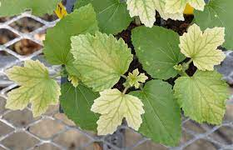
 |  | which gave way to uniform chlorosis of the entire leaf blades except the primary and secondary veins.
 |  | the entire lamina turned bleached white.

 | Sulphur (S) | uniform chlorosis developed on maturing leaves of S deficient plants. | 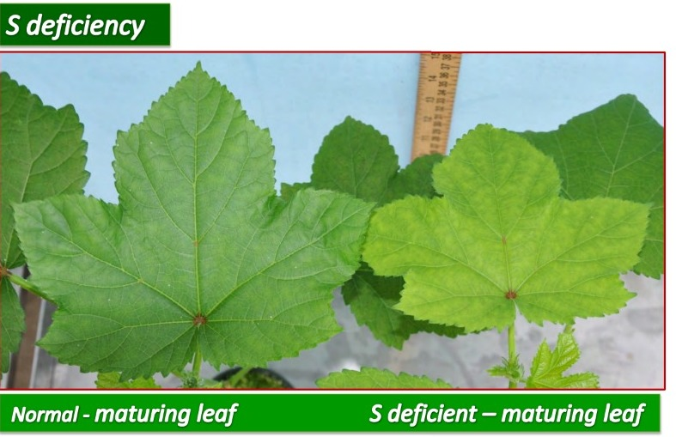

Sheet3
Essential elements of a healthy okra plant
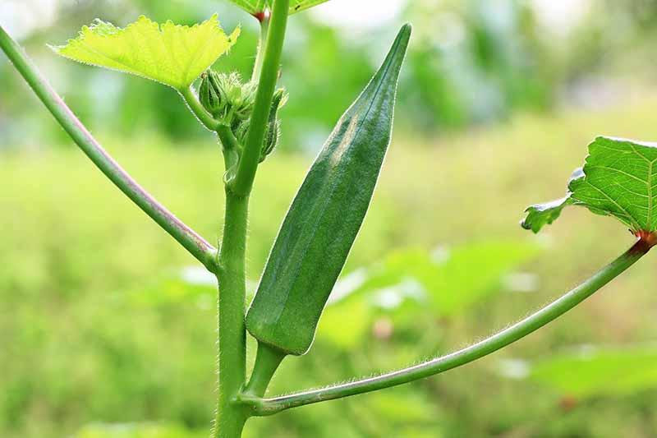 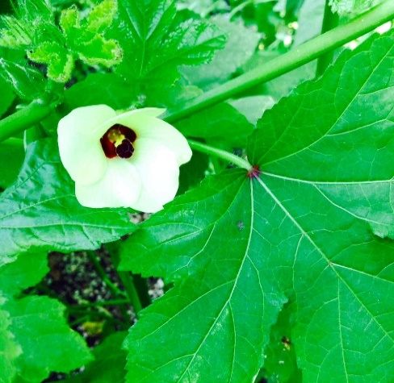 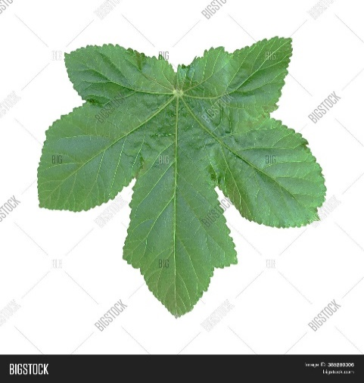 | පස
 | ආම්ලික හෝ ක්ෂාරීය නොවන මනා ජල වහනයක් සහිත
 | පසක් බෝගයේ සාර්ථක වර්ධනය සඳහා යෝග්‍ය වේ.

 | සිටුවීම හා පරතරය
 | පේලි අතර පරතරය සෙන්ටිමීටර් 90 ක් හා පැළ අතර
 | සෙන්ටිමීටර් 60 පරතරයට (සෙන්ටිමීටර් 90 x සෙන්ටිමීටර් 60)
 | වලවල් සකස්කර ඒවා දිරාපත්වූ ගොම පොහොර හෝ
 | කොම්පෝස්ට් වලින් පුරවා ගැනීමෙන් පසු බීජ 3-4 ක්
 | එකිනෙකට තරමක් දුරින් එක වලක සිටුවන්න.
 | බීජ ප්‍රරෝහණය වේගවත් කිරීම සඳහාත්, ඒකාකාරී වගාවක්
 | ලබා ගැනීම සඳහාත් බීජ සිටුවීමට පෙර පැය 24 ක කාලයක්
 | ජලයේ පොඟවන්න. බීජ සිටුවා සති 2 කට පසු එක් වලක
 | නිරෝගී ශක්තිමත් පැළ දෙකක් බැගින් ඉතිරිවන සේ වැඩි .
 | පැළ ඉවත් කරන්න

 | සිටුවන කාලය
 | මහ කන්නයේදී සැප්තැම්බර් මස මුල සිට ඔක්තෝබර් මස
 | මුල දක්වාත්, යල කන්නයේදී අප්‍රේල් මස සිට මැයි මස මුල
 | දක්වාත් වගාව ඇරඹීම සඳහා සුදුසුය

 | පොහොර යෙදීම
 | යෙදිය යුතු කාලය | යූරියා කි.ග්‍රෑ/හෙ. | ත්‍රිත්ව සුපර් පොස්පේට් කි. ග්‍රෑ/හෙ. | මියුරියේට් ඔෆ් පොටෑෂ් කි. ග්‍රෑ/හෙ.

 | මූලික පොහොර | 50 | 195 | 25
 | සිටුවා සති 2 | 50 | - | 25
 | සිටුවා සති 5 | 100 | - | 50
 | සිටුවා සති 8 | 100 | - | 50

